Offerte
 | Bestellung |  |  |  | Kabeldurchführung zu allen Ziegeln

 | Offerte
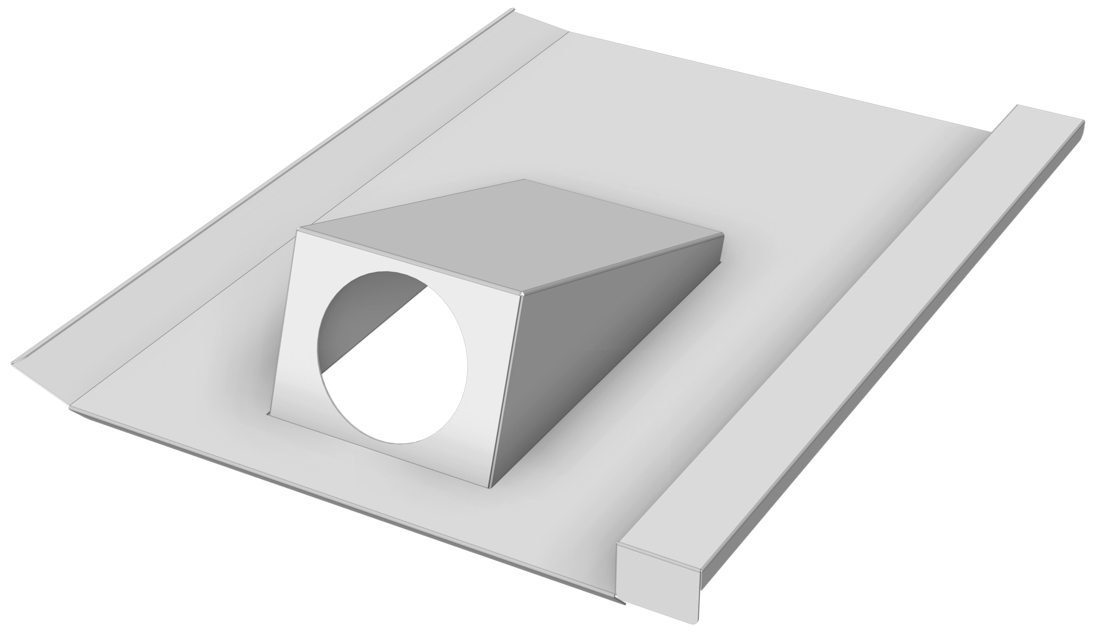
Firma:

Sachbearbeiter:

Kommission:

Datum: |  | 2024-03-22

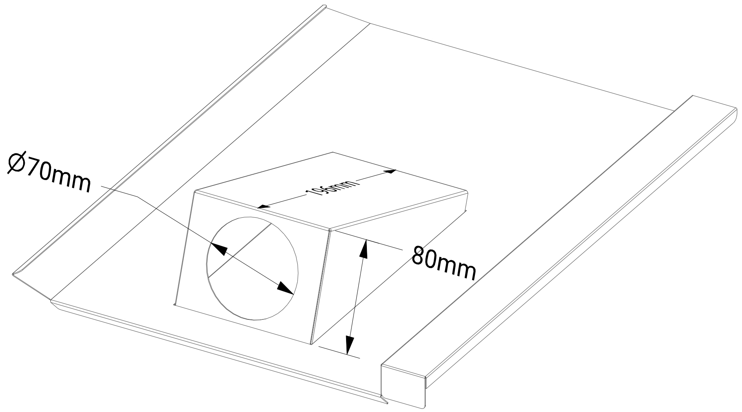

Ziegelname: |  | Material: | RAL - Farbe: | Materialstärke: |  | Menge:

lb_Aletsch |  | Aluminium | blank | 1.00

Zubehör, Bemerkungen, Skizzen

